客车ECAS控制器
设计验证计划和报告 （Design Verification Plan and Report） |  |  |  |  |  |  | DVP编号：
 |  |  |  |  |  |  | 编制： |  |  |  | 审核:
项目编号： |  |  |  | 车型： |  |  | 批准： |  |  |  | 会签：
零件名称：客车ECAS控制器2代 |  |  |  | 零件号：ALP.ECAS.12V.0001.V1.0.0.4 |  |  | 报告日期： |  |  |  | 报告工程师：
测试计划 |  |  |  |  |  |  |  |  |  |  | 测试报告
序号 | 项目 | 程序或标准 | 试验描述 | 目标要求 | 责任人 | 试验地点 | 样本 |  | 日期 |  | 测试结果概述 | 报告编号
 |  |  |  |  |  |  | 数量 | 类型 | 开始 | 结束 |  |  | 试验用时 （分钟）
一、电性能试验
1 | 直流供电电压 | GB/T 28046.2-2011 | 按GB/T 28046.2-2011 中4.2.2 条要求进行。 工作温度：-40~85℃ 电压：10~32V 试验在电压范围内无时间限制（必须可以长时间运行） | 在10V～32V电压范围内，产品 的功能状态应达到A级。 | 胡明全 | 安路普 | 3 |  | 2019-04-20 | 2019-04-21 | 工作电压在10V~13V间由于继电器无法动作，ADC检测失败，13V~36V期间所以工作正常。功能符合A级
2 | 过电压 | GB/T 28046.2-2011 | 按GB/T 28046.2-2011 中4.3.2 条要求进行。 将试件加热到65℃，向ECU施加36V电压，持续时间60min | 过电压期间，产品的功能状态应达到A级。 | 胡明全 | 安路普 | 3 |  | 2019-04-20 | 2019-04-21 | 最高测试电压52V，在52V期间，负载盒电阻发热导致外壳融化，ECU正常。36V工作1H，所有功能正常，符合A级。
3 | 叠加交流电压 | GB/T 28046.2-2011 | 按GB/T 28046.2-2011 中4.4.2 条要求进行。 在32V电压的基础上，叠加UPP=4V，频率50~20KHz的三角对数正弦波。 持续时间：120秒。 试验次数：连续5次。 | 叠加4V正弦电压后，产品的功能状态应达到A级。 | 胡明全 | 泰思特北京办事处 | 3 |  | 2019-04-23 | 2019-04-23 | 试验中/试验后产品所有功能符合设计要求，所有动作、数据读写正常，符合A级。 |  | 30
4 | 供电电压缓降和缓升 | GB/T 28046.2-2011 | 按GB/T 28046.2-2011 中4.5.2 条要求进行。 以0.5V/min速率将供电电压由32V降到0V，然后从0V以0.5V/min速率升到32V。 | 在工作电压范围内，产品的功能状态应达到A级。在工作电压外，产品的功能状态应达到C级。 | 胡明全 | 泰思特北京办事处 | 3 |  | 2019-04-23 | 2019-04-23 | 缓降过程中电压大于13V时所有功能正常，电压在7~13V期间除开继电器控制的ADC不正常，其它都正常，低于7V时，通讯不稳定，中断。电压低于6V时单片机停止工作。 在缓升的过程中有同样的特性。 |  | 120
5 | 供电电压瞬时下降 | GB/T 28046.2-2011 | 按GB/T 28046.2-2011 中4.6.1.2 条要求进行。 将试验脉冲同时加到试件的有效电源端，下降至9V，且上升和下降时间不超过10ms | 产品的功能状态应达到B级。 | 胡明全 | 泰思特北京办事处 | 3 |  | 2019-04-23 | 2019-04-23 | Usmin=10V时，继电器无法动作，其他功能正常，符合B级。 Usmin=13V时，所有功能正常，符合A级。 |  | 10
6 | 对电压骤降的复位性能 | GB/T 28046.2-2011 | 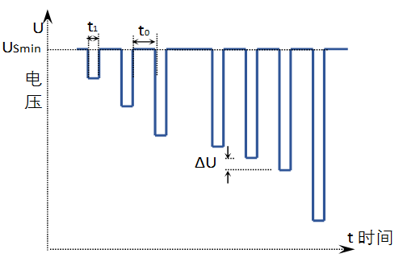 按GB/T 28046.2-2011 中4.6.2.2 条要求进行。 供电电压以5%梯度从16V降到15.2V，保持5秒，在上升到16V，保持10秒并进行功能试验。然后将电压降至14.4V等，按下图所示以5%梯度继续进行直到降至0V，然后再将电压升到10V。 其中： U——电压，V； t——时间，S； ΔU——5% USmin t1——5S t0——10S 在t0期间进行各项功能性试验（如：电磁阀动作、ADC采集、开关量采集、通讯等） | 产品的功能状态应达到C级。 | 胡明全 | 泰思特北京办事处 | 3 |  | 2019-04-23 | 2019-04-23 | 在降压后电压大于13V时所有功能正常，符合A级。 当降压后电压大于7V时，继电器无动作，数据读写、通讯正常，符合B级。 当降压后电压小于6V后，降压器件系统不工作，恢复电压后，所有功能正常，符合C级。 |  | 30
7 | 启动特性 | GB/T 28046.2-2011 | 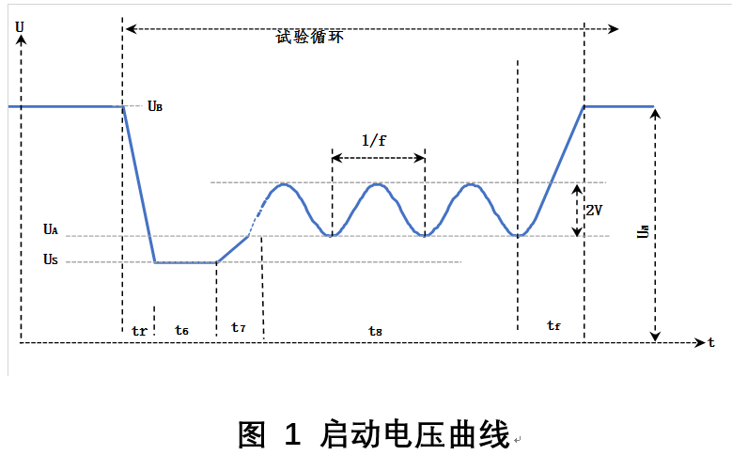 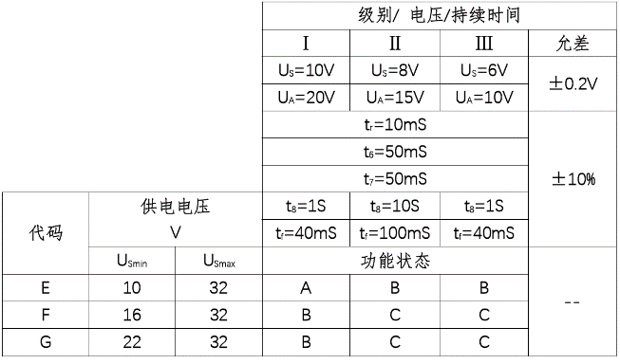 按GB/T 28046.2-2011 中4.6.3.2 条要求进行。 按下图波形和表格的启动特性参数同时加到试件的有效电源端，共进行10次。启动循环间隔1~2秒。 执行级别：Ⅰ 执行代码：E 其中：f=2Hz | 产品的功能状态应达到A级。 | 胡明全 | 泰思特北京办事处 | 3 |  | 2019-04-23 | 2019-04-23 | 试验在级别Ⅰ时，所有功能正常，符合A。 试验在级别Ⅲ时，试验中继电器功能不正常，其他功能正常。电压恢复后所有功能正常，符合B。 |  | 20
8 | 反向电压 | GB/T 28046.2-2011 | 按GB/T 28046.2-2011 中4.7.2.3 条要求进行。 同时施加28V反向电压到所有相关电源端子，持续60s | 恢复正常的熔断器连接后，产品的功能状态应达到C级。 | 胡明全 | 安路普 | 3 |  | 2019-04-20 | 2019-04-21 | 反向电压期间，电流1.6A，46W，CJ945微热。电压恢复正常后所有功能正常。符合C级
9 | 开路试验 | GB/T 28046.2-2011 | 按GB/T 28046.2-2011 中4.9.1.2 条要求进行。 断开任意一条或多条电路，持续10s，开路阻抗大于10MΩ | 产品的功能状态应达到C级。 | 胡明全 | 安路普 | 3 |  | 2019-04-20 | 2019-04-21 | 任意引脚开路测试均不能通过，当恢复所有引脚连接后，所有功能正常，符合C级。
10 | 短路保护 | GB/T 28046.2-2011 | 按GB/T 28046.2-2011 中4.10.2.1条要求进行。试件所有有效输入和输出端,依次连接到32V、地,各持续60s±6s; 试验按如下顺序进行 ——连接电源端子和接地端子; 1) 激活输出; 2) 停止输出。 ——切断电源。 ——切断接地 | 产品的功能状态应达到C级。 | 胡明全 | 安路普 | 3 |  | 2019-04-20 | 2019-04-21
11 | 静态电流 |  | 在12V工作电压下，检测产品电源线上的静态电流。 | 在12V工作电压下，产品静态电流≤300uA。 | 胡明全 | 安路普 | 2 |  | 2019-04-20 | 2019-04-21 | 静态电流60uA，符合设计要求
12 | 地偏移测试 | GB/T 28046.2-2011 | 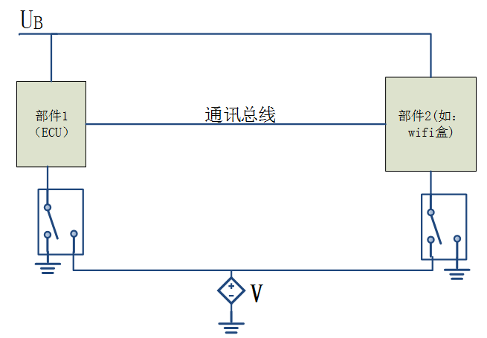 地偏移测试 1V 其中：V=1V | 产品的功能状态应达到A级 | 胡明全 | 安路普 | 3 |  | 2019-04-20 | 2019-04-21 | 接地偏移最高达14V左右试验，所有功能正常，符合A级。

二、EMC电磁兼容性试验
1 | 瞬态抗干扰测试_电源线 | ISO 7637-2 2011波形：1 | 沿电源线注入的瞬态干扰 | Class C | 胡明全 | 泰思特北京办事处 | 1 |  | 2019-04-23 | 2019-04-23 | 试件在波形发生器件频繁重启，无法正常工作，电压恢复正常时能够正常工作，符合C级。 |  | 20
2 |  | ISO 7637-2 2011波形：2a |  | Class A |  |  | 1 |  | 2019-04-23 | 2019-04-23 | 所有功能正常，符合A级。 |  | 10
3 |  | ISO 7637-2 2011波形：2b |  | Class C |  |  | 1 |  | 2019-04-23 | 2019-04-23 | 试件在波形发生器件频繁重启，无法正常工作，电压恢复正常时能够正常工作，符合C级。 |  | 10
4 |  | ISO 7637-2 2011波形：3a |  | Class A |  |  | 1 |  | 2019-04-23 | 2019-04-23 | 所有功能正常，符合A级。 |  | 10
5 |  | ISO 7637-2 2011波形：3b |  | Class A |  |  | 1 |  | 2019-04-23 | 2019-04-23 | 所有功能正常，符合A级。 |  | 10
6 |  | ISO 7637-2 2011波形：4 |  | Class B |  |  | 1 |  | 2019-04-23 | 2019-04-23 | 所有功能正常。在试验中CAN卡出现掉线故障，需要重启电脑方可正常工作。ECU正常，符合A级。 |  | 10
 |  | ISO 7637-2 2011波形：5a |  | Class C |  |  | 1 |  | 2019-04-23 | 2019-04-23 | 本功能没有要求，试验中ECU损坏，主要故障在于BTS6143D无法承受，CJ945完好。 |  | 10
7 |  | ISO 7637-2 2011波形：5b |  | Class B |  |  | 1 |  | 2019-04-23 | 2019-04-23 | 所有功能正常，符合A级。 |  | 10
8 | 传感器和执行器信号线上瞬态抗干扰测试 波形：3a，3b | ISO 7637-3 2011 | 沿电源及信号注入的瞬态耦合干扰 | 符合 Class A | 胡明全 | 泰思特北京办事处 | 1 |  |  |  | 本试验由于设备不在，没有做。 |  | 0
9 | 静电放电试验 Handling | ISO 10605 2008 | 静电放电测试 2KΩ/150pF 接触6KV/空气8KV | 符合 Class A | 胡明全 | 泰思特北京办事处 | 1 |  |  |  | 本试验由于设备不在，没有做。 |  | 0
10 | 静电放电试验 Operation On | ISO 10605 2008 | 静电放电测试 2KΩ/330pF 接触6KV/空气8KV | 符合 Class A | 胡明全 | 泰思特北京办事处 | 1
 |  |  |  |  |  |  |  |  |  |  |  |  | 300

